关系图
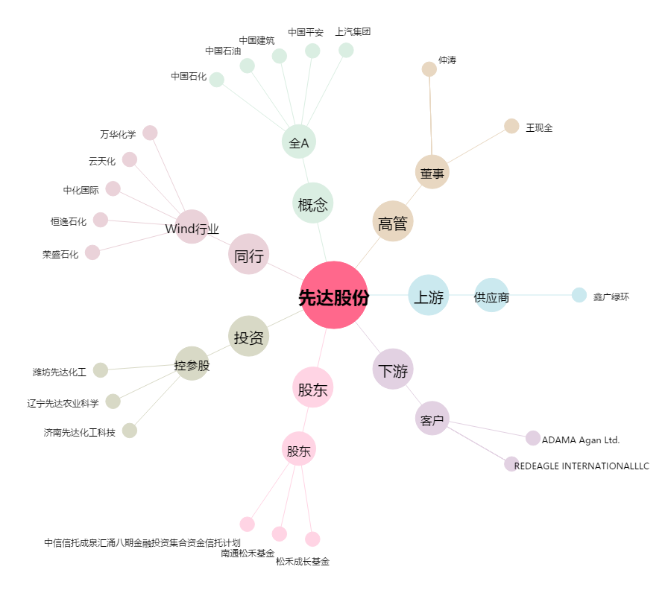
先达股份[603086.SH] - 关系概览图

